eventos
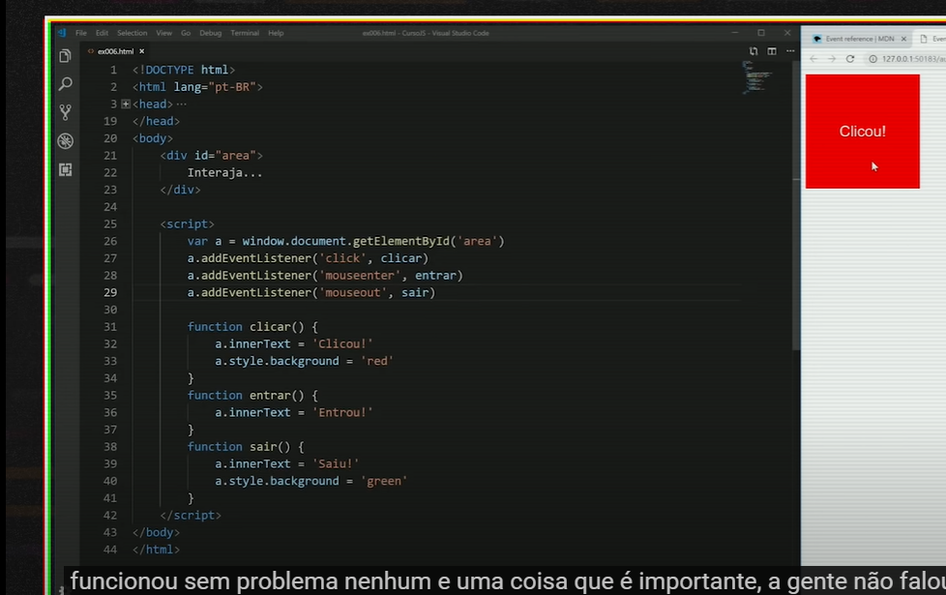
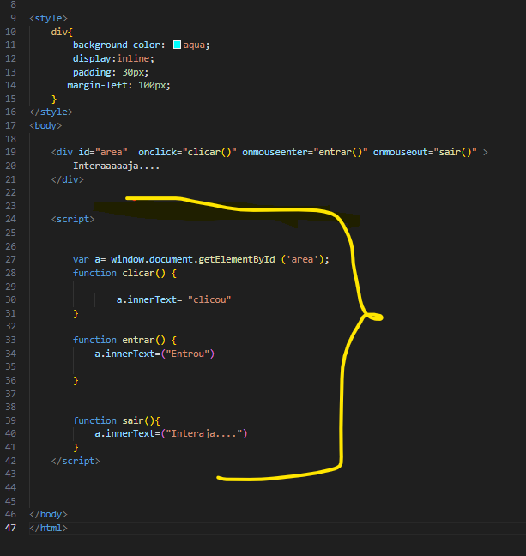
Eventos DOM | aula: Eventos DOM - Curso JavaScript #10

exemplo: evento do rato:

>mouseenter (quando o rato entra)
>mousemove
>click

funções
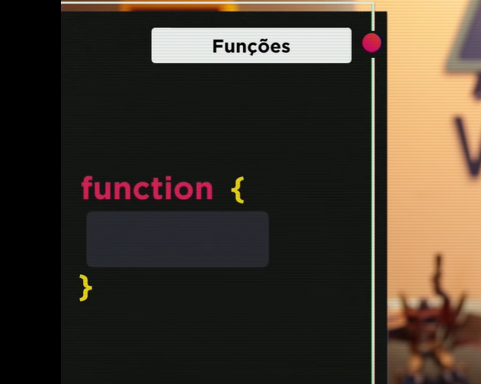
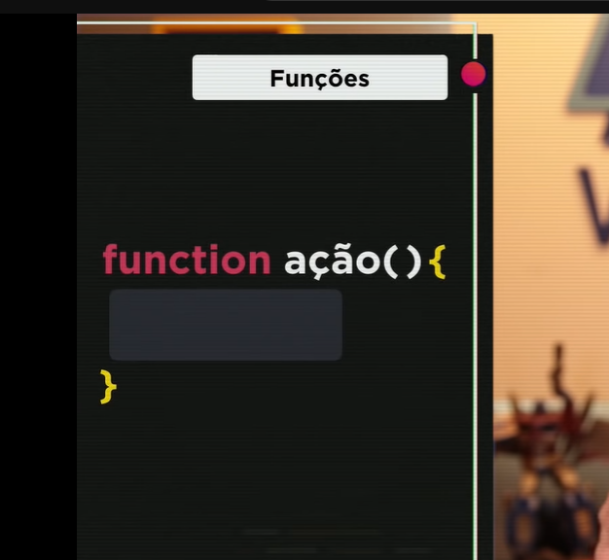
dar nome à função

